Лист 1
Прайс-лист
МИР ПРЯЖИ

В валюте: руб. (курс 1).
Цены указаны на 07.08.2020

№ | Номенклатура/ Характеристика номенклатуры | Описание | Изображение | Артикул | Цена | Ед. | Остаток | Ссылка на сайт
 | Маркер для тканей "Bruynzeel" 6039N, коричневый | Маркер для тканей "Bruynzeel" 6039N, коричневый | 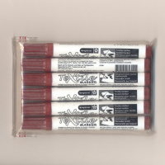 | 6039N | 87.52 |  |  | Изображение
 | Маркер для тканей "Bruynzeel" 6039N, коричневый |  |  |  | 87.52 | шт | 45.72 | Изображение

